상품제안서
에코레더 48절 양장수첩 (끼움식) | 상품코드: S23677

 |  |  |  |  |  |  | 02-713-8555 | www.synergygift.co.kr
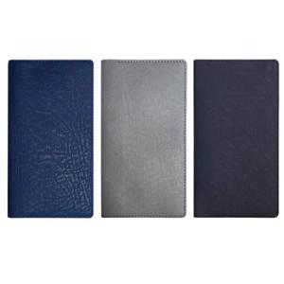

【상세/제작정보】

【인쇄/포장옵션】 | 불박, 금박, 은박 / 포장불가능

【공급단가】 | 수량 | 50~ | 100~ | 500~ | 1,000~ | 3,000~
*VAT별도 | 노트식 | 5,590원 | 5,300원 | 4,450원 | 4,260원 | 4,190원

【상품 URL】 | https://www.synergygift.co.kr:443/src/goods_detail.php?gdno=23677

